Summary table
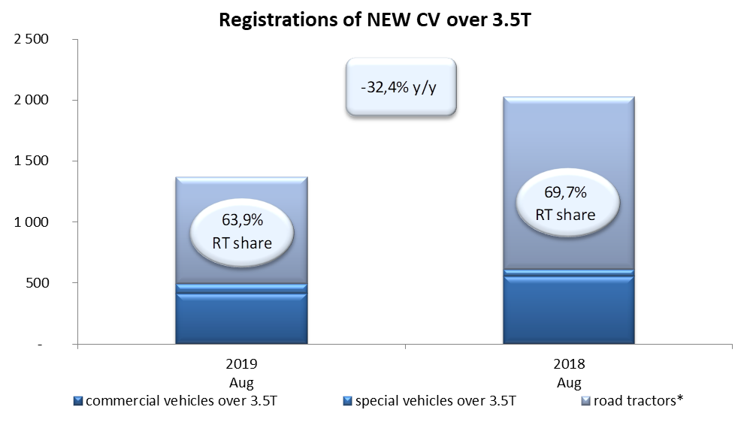
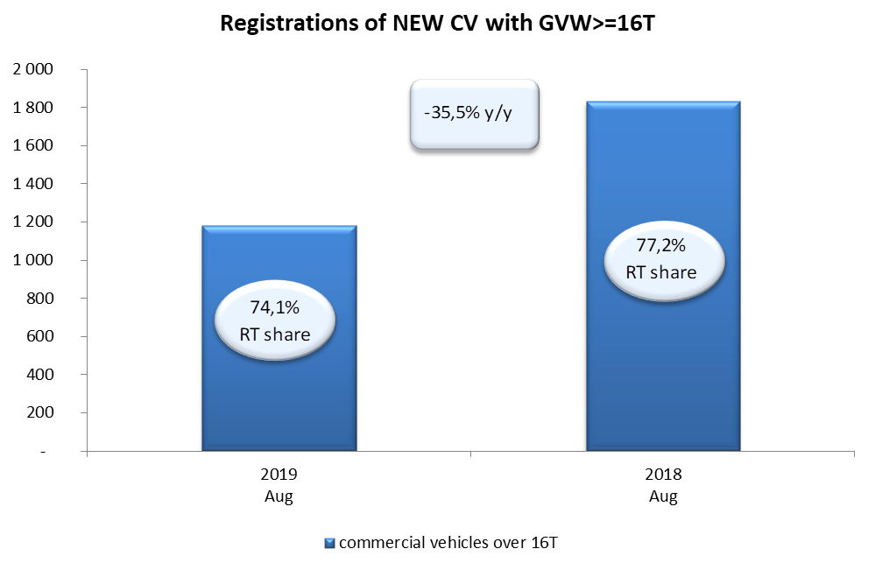
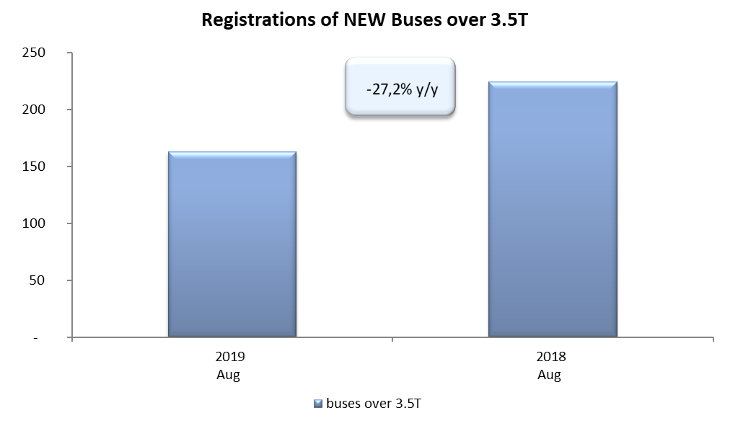
PZPM based on CEP (Ministry of Digital Affairs) |  |  |  |  |  | 06/06/2019
 |  |  |  |  |  | units
FIRST REGISTRATIONS OF NEW COMMERCIAL VEHICLES OVER 3.5T
 | 2019 Aug | 2018 Aug | % change y/y | 2019 Jan - Aug | 2018 Jan - Aug | % change y/y
CV - TOTAL | 1,369 | 2,026 | -32.4% | 19,809 | 19,143 | 3.5%
commercial vehicles over 3.5T | 415 | 555 | -25.2% | 4,716 | 4,473 | 5.4%
special vehicles over 3.5T | 79 | 58 | 36.2% | 478 | 421 | 13.5%
road tractors* | 875 | 1,413 | -38.1% | 14,615 | 14,249 | 2.6%
BUSES - TOTAL | 163 | 224 | -27.2% | 1,807 | 1,812 | -0.3%
buses over 3.5T | 163 | 224 | -27.2% | 1,807 | 1,812 | -0.3%
COMMERCIAL VEHICLES - TOTAL | 1,532 | 2,250 | -31.9% | 21,616 | 20,955 | 3.2%
*/ The data does not cover new registrations of domestic producers their own brands

